아스콘포장계획서
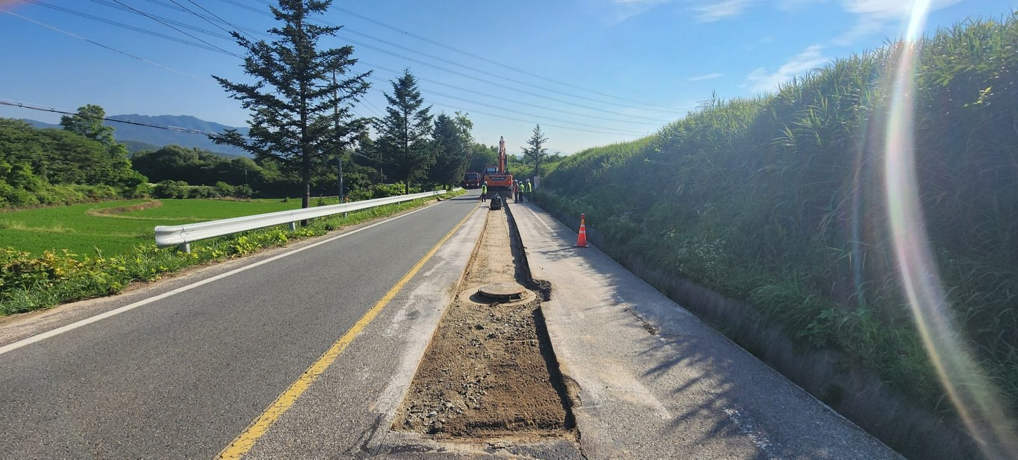
아스콘 포장 작업 계획서

□ 공 사 명: ○○○
□ 작업일 :‘24. 07. 04 (목) ~ 07. 05 (금)
□ 작업 책임자 : 현장소장
□ 아스콘포장작업 및 장비투입계획
일자 | 작업 구간 |  | 장비 및 인원 투입계획 | 비 고
07월04일 (목) | JG-400-011 ~ JG-400-001 | 아스콘포장장비 및 인원 | 스키로더,콤비3.5ton | (당일포장거리 700m) 기층 300TON이상
 |  |  | 디스트리뷰터1.0 ton
 |  |  | 포장공 3인
 |  | 포장토공장비 및 인원 | 덤프15ton 2대
 |  |  | 백호06 3대
 |  |  | 신호수 2명
 |  |  | 보통인부 4명
07월05일 (금) | SGP-100-01 NO.4 ~ NO.34 | 아스콘포장장비 및 인원 | 스키로더,콤비3.5ton | (당일포장거리 700m) 기층 300TON이상
 |  |  | 디스트리뷰터1.0 ton
 |  |  | 포장공 3인
 |  | 포장토공장비 및 인원 | 덤프15ton 2대
 |  |  | 백호06 3대
 |  |  | 신호수 2명
 |  |  | 보통인부 4명

□ 아스콘포장 작업순서
1) 가포장 보조기층 걷어내기(T=200) : B/H0.6, D/T15
2) 보조기층 다짐 : 1TON 롤러
3) 프라이머 살포 : 디스트리뷰터1.0 ton
4) 기층 포설 및 다짐 (기층 T=200) : 스키로더,콤비3.5ton
5) 추후 가포장 임시 도장(임시포장)

□ 지방도 15호선 아스콘포장 단면도
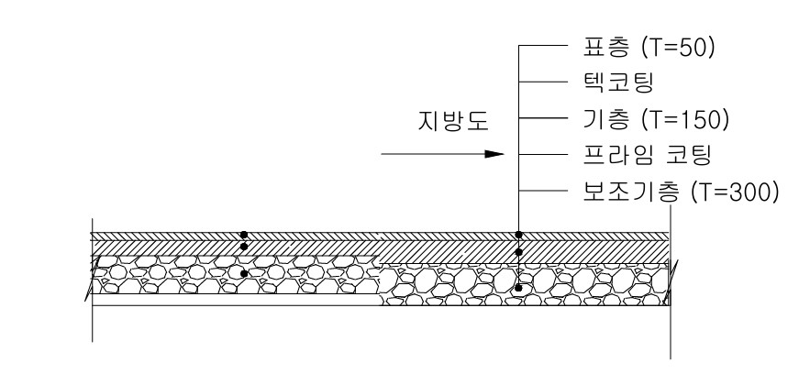

※ 표층(T=50)은 포장절삭 후 전면포장 예정.

보조기층 걷어내기 및 다짐 전경

시공순서도
